TOTAL from Dec
Alkalmazott szűrők: Highlighted nem egyezik ezzel: (Üres) Mandatory egyezik ezzel: Yes LSP egyezik ezzel: Maersk TO_assigned_status_date ekkori vagy későbbi a következőnél: 2025.12.01. 0:00:00 Canceled_shipment egyezik ezzel: N
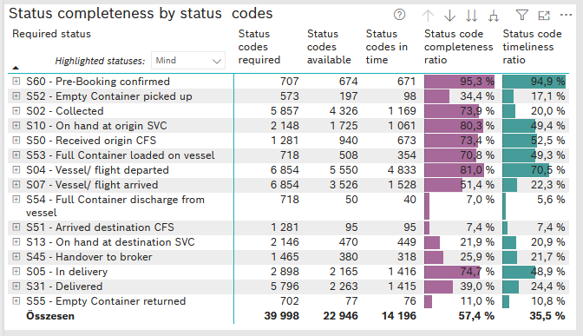
Required status | STATUS_TYPE | Service_Provider | Status codes required | Status codes available | Status codes in time | Status code completeness ratio | Status code timeliness ratio
S60 - Pre-Booking confirmed | Actual | 0000056066 - Maersk | 707 | 674 | 671 | 95.3 % | 94.9 %
S52 - Empty Container picked up | Actual | 0000056066 - Maersk | 573 | 197 | 98 | 34.4 % | 17.1 %
S02 - Collected | Actual | 0000056066 - Maersk | 3,215 | 2,188 | 1,169 | 68.1 % | 36.4 %
S02 - Collected | Estimated | 0000056066 - Maersk | 2,642 | 2,138 | 0 | 80.9 % | 0.0 %
S10 - On hand at origin SVC | Actual | 0000056066 - Maersk | 2,148 | 1,725 | 1,061 | 80.3 % | 49.4 %
S50 - Received origin CFS | Actual | 0000056066 - Maersk | 1,281 | 940 | 673 | 73.4 % | 52.5 %
S53 - Full Container loaded on vessel | Actual | 0000056066 - Maersk | 718 | 508 | 354 | 70.8 % | 49.3 %
S04 - Vessel/ flight departed | Actual | 0000056066 - Maersk | 3,427 | 2,638 | 2,594 | 77.0 % | 75.7 %
S04 - Vessel/ flight departed | Estimated | 0000056066 - Maersk | 3,427 | 2,912 | 2,239 | 85.0 % | 65.3 %
S07 - Vessel/ flight arrived | Actual | 0000056066 - Maersk | 3,427 | 788 | 787 | 23.0 % | 23.0 %
S07 - Vessel/ flight arrived | Estimated | 0000056066 - Maersk | 3,427 | 2,738 | 741 | 79.9 % | 21.6 %
S54 - Full Container discharge from vessel | Actual | 0000056066 - Maersk | 718 | 50 | 40 | 7.0 % | 5.6 %
S51 - Arrived destination CFS | Actual | 0000056066 - Maersk | 1,281 | 95 | 95 | 7.4 % | 7.4 %
S13 - On hand at destination SVC | Actual | 0000056066 - Maersk | 2,146 | 470 | 449 | 21.9 % | 20.9 %
S45 - Handover to broker | Actual | 0000056066 - Maersk | 1,014 | 194 | 191 | 19.1 % | 18.8 %
S45 - Handover to broker | Estimated | 0000056066 - Maersk | 451 | 186 | 127 | 41.2 % | 28.2 %
S05 - In delivery | Actual | 0000056066 - Maersk | 2,898 | 2,165 | 1,416 | 74.7 % | 48.9 %
S31 - Delivered | Actual | 0000056066 - Maersk | 2,898 | 92 | 45 | 3.2 % | 1.6 %
S31 - Delivered | Estimated | 0000056066 - Maersk | 2,898 | 2,171 | 1,370 | 74.9 % | 47.3 %
S55 - Empty Container returned | Actual | 0000056066 - Maersk | 702 | 77 | 76 | 11.0 % | 10.8 %

Order send from 1_Febr
Alkalmazott szűrők: Highlighted nem egyezik ezzel: (Üres) Mandatory egyezik ezzel: Yes LSP egyezik ezzel: Maersk TO_assigned_status_date ekkori vagy későbbi a következőnél: 2026.02.01. 0:00:00 Canceled_shipment egyezik ezzel: N

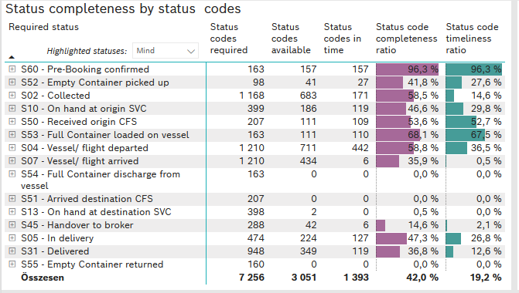
Required status | STATUS_TYPE | Service_Provider | Status codes required | Status codes available | Status codes in time | Status code completeness ratio | Status code timeliness ratio
S60 - Pre-Booking confirmed | Actual | 0000056066 - Maersk | 163 | 157 | 157 | 96.3 % | 96.3 %
S52 - Empty Container picked up | Actual | 0000056066 - Maersk | 98 | 41 | 27 | 41.8 % | 27.6 %
S02 - Collected | Actual | 0000056066 - Maersk | 633 | 275 | 171 | 43.4 % | 27.0 %
S02 - Collected | Estimated | 0000056066 - Maersk | 535 | 408 | 0 | 76.3 % | 0.0 %
S10 - On hand at origin SVC | Actual | 0000056066 - Maersk | 399 | 186 | 119 | 46.6 % | 29.8 %
S50 - Received origin CFS | Actual | 0000056066 - Maersk | 207 | 111 | 109 | 53.6 % | 52.7 %
S53 - Full Container loaded on vessel | Actual | 0000056066 - Maersk | 163 | 111 | 110 | 68.1 % | 67.5 %
S04 - Vessel/ flight departed | Actual | 0000056066 - Maersk | 605 | 250 | 249 | 41.3 % | 41.2 %
S04 - Vessel/ flight departed | Estimated | 0000056066 - Maersk | 605 | 461 | 193 | 76.2 % | 31.9 %
S07 - Vessel/ flight arrived | Actual | 0000056066 - Maersk | 605 | 4 | 4 | 0.7 % | 0.7 %
S07 - Vessel/ flight arrived | Estimated | 0000056066 - Maersk | 605 | 430 | 2 | 71.1 % | 0.3 %
S54 - Full Container discharge from vessel | Actual | 0000056066 - Maersk | 163 | 0 | 0 | 0.0 % | 0.0 %
S51 - Arrived destination CFS | Actual | 0000056066 - Maersk | 207 | 0 | 0 | 0.0 % | 0.0 %
S13 - On hand at destination SVC | Actual | 0000056066 - Maersk | 398 | 2 | 0 | 0.5 % | 0.0 %
S45 - Handover to broker | Actual | 0000056066 - Maersk | 166 | 1 | 0 | 0.6 % | 0.0 %
S45 - Handover to broker | Estimated | 0000056066 - Maersk | 122 | 41 | 6 | 33.6 % | 4.9 %
S05 - In delivery | Actual | 0000056066 - Maersk | 474 | 224 | 127 | 47.3 % | 26.8 %
S31 - Delivered | Actual | 0000056066 - Maersk | 474 | 0 | 0 | 0.0 % | 0.0 %
S31 - Delivered | Estimated | 0000056066 - Maersk | 474 | 349 | 119 | 73.6 % | 25.1 %
S55 - Empty Container returned | Actual | 0000056066 - Maersk | 160 | 0 | 0 | 0.0 % | 0.0 %

